Sheet1 (2)
北京探路者户外用品股份有限公司核价单
款式图 | 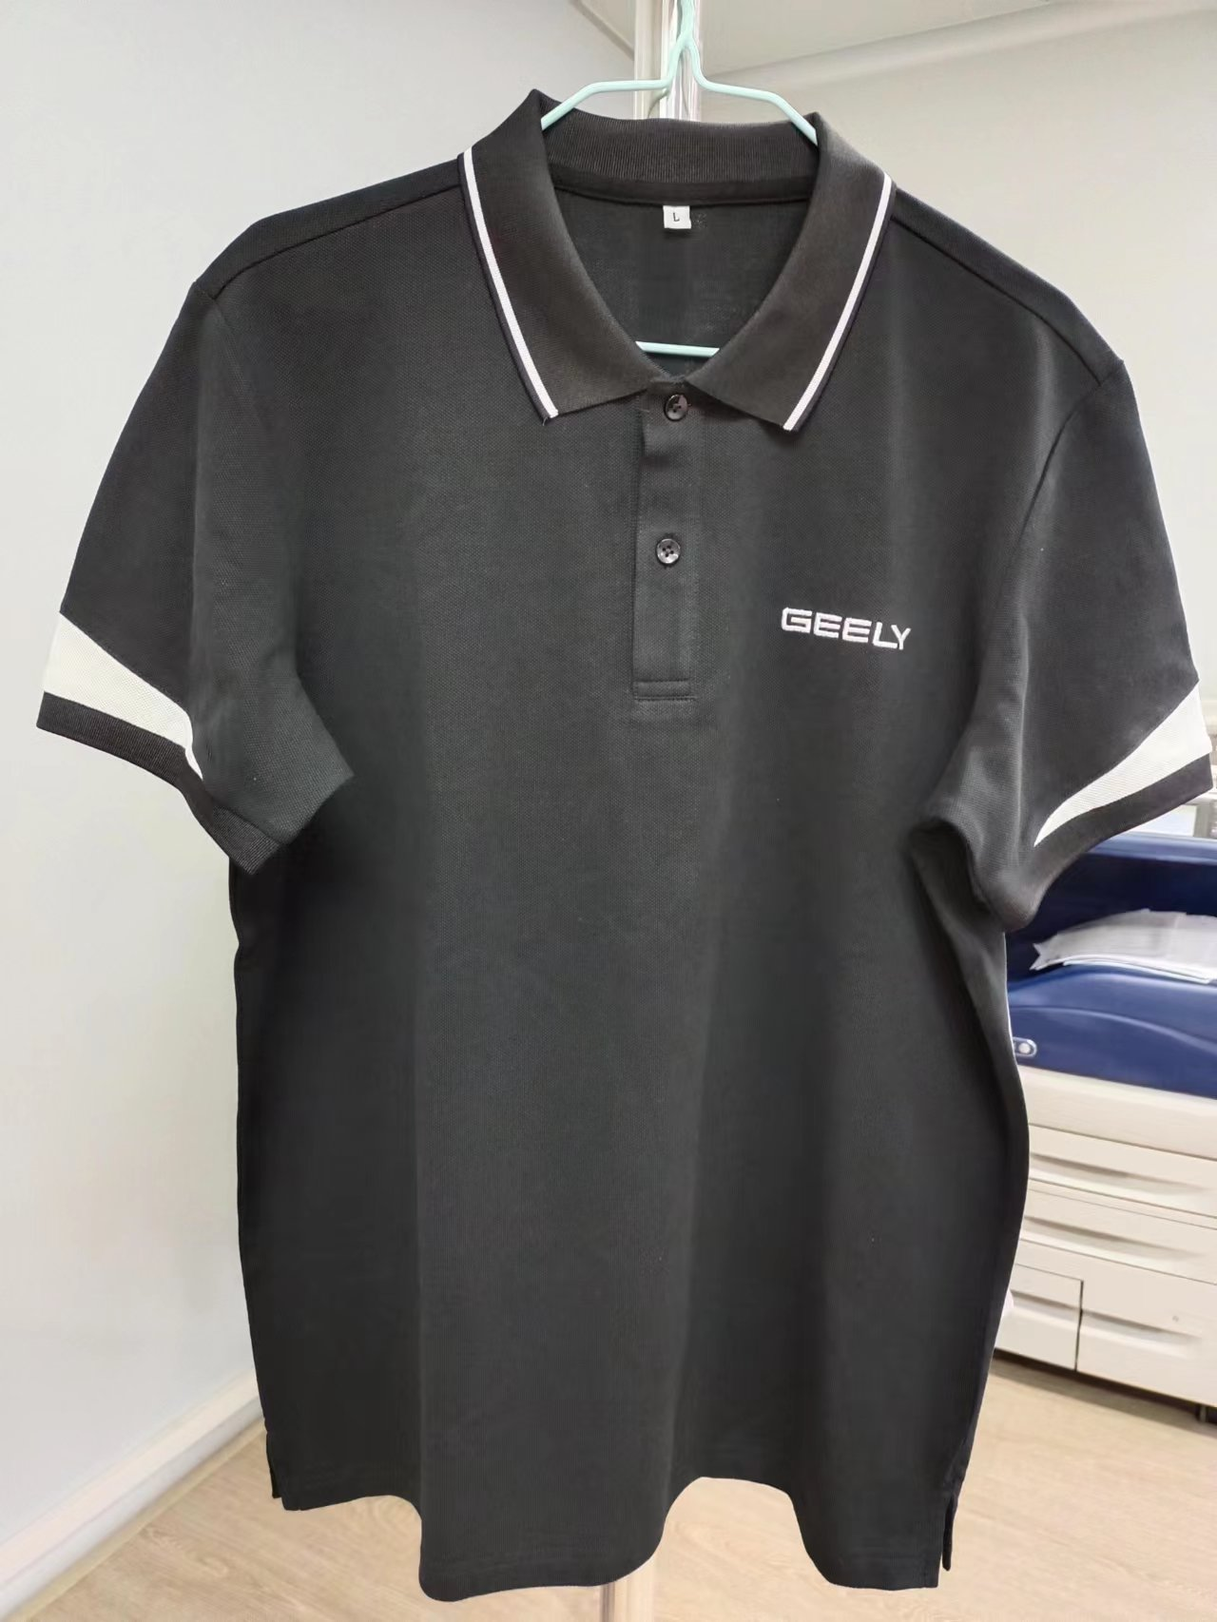 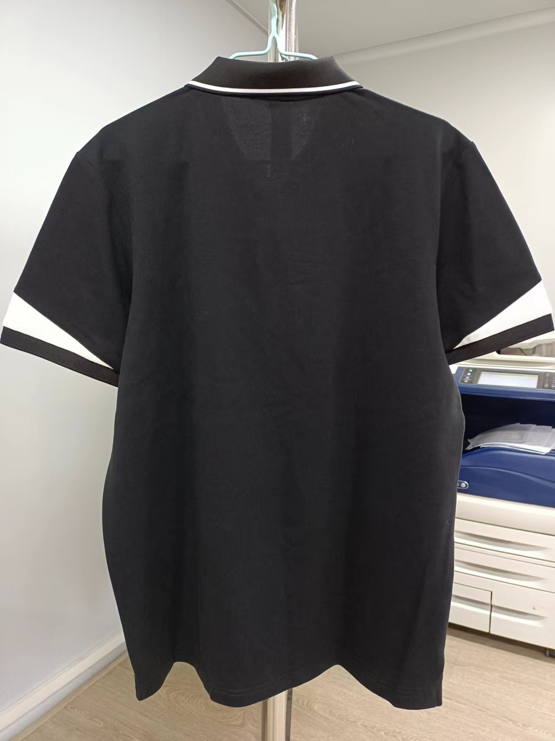 贴上正反面款式图、或者照片 |  |  |  |  | 款式名称： | XXX |  | 渠道： |  | 开发季： |  | 生产工厂：
 |  |  |  |  |  | 成衣编号： | XXX |  | 品牌： |  | 开发类型： |  | 生产数量：
 |  |  |  |  |  | 设计师： | XXX |  | 事业部： |  | 开发工厂： |  | 审核日期：
 |  |  |  |  |  | 开发员： | XXX |  | 系列： |  | 制单日期：
 | 物 料 信 息 |  |  |  |  |  |  |  | 采 购 信 息
序号 | 物料类型 | 物料名称 | 物料编号 | 成分 | 应用部位 | 规格1（面料可裁幅宽、辅料型号等） | 规格2（面料克重、辅料长度等） | 单位 | 单耗 | 损耗 | 单价 | 金额(元) | 费用占比 | 供应商
1 | 面料 | 极品精棉双纱单珠地（食毛） | Z4000 | 100%棉 | 大身 | 185 |  | KG | 0.280 | 100% | 55.0000000 | ¥15.40 | 40.70%
2 | 配料 | 拉架扁机 |  | 100%棉 | 领.袖口 |  |  | 套 | 1.000 | 100% | 4.0000000 | ¥4.00 | 10.57%
3 | 衬 |  |  |  | 门筒 | 100 |  | 米 | 0.038 | 100% | 3.0000000 | ¥0.11 | 0.30%
3 | 钮扣 |  |  |  | 门筒 |  |  | 粒 | 2.000 | 100% | 0.0300000 | ¥0.06 | 0.16%
4 | 人字带 |  |  |  | 后领捆条 |  |  | 米 | 0.600 | 103% | 0.3500000 | ¥0.22 | 0.57%
6 | 线，唛头 |  |  |  |  |  |  | 件 | 1.000 | 100% | 0.6000000 | ¥0.60 | 1.59%
7 | 车花 |  |  |  | 前左胸 |  |  | 个 | 1.000 | 100% | 1.0000000 | ¥1.00 | 2.64%
8 | 吊牌及包装 |  |  |  |  |  |  | 件 | 1.000 | 100% | 1.4500000 | ¥1.45 | 3.83%
10 | OEM款式 | LOP价格(直接人工+税金+利润+运费) |  |  |  |  |  |  | 1.000 | 100% | 15.0000000 | ¥15.00 | 39.64%
11 | 最低起订量 | 5000 |  |  |  |  |  |  |  |  |  | ¥37.84

 | 行数可自行添加；LOP按照5000-7999件的订单量计算。 运费参考：仓库地点天津、太仓各占一半. 物料类型一列可更改内容。

